（参考）LIFEへのデータ提供
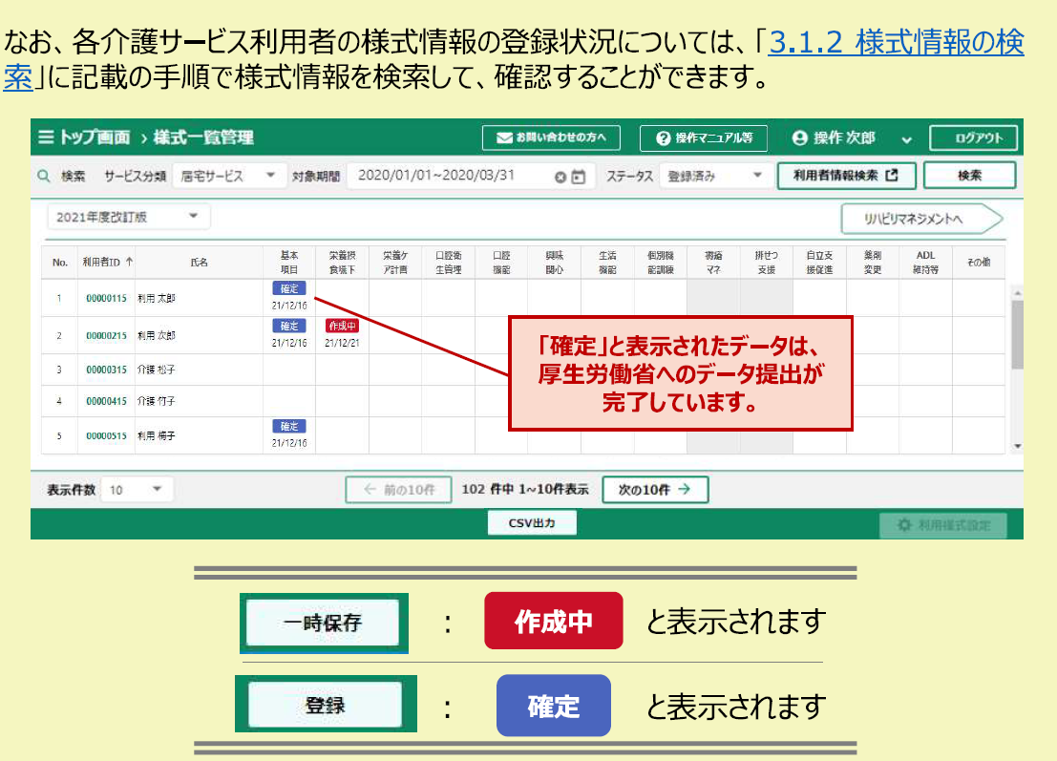
LIFEへのデータ提供が確認できる画面のスクリーンショットを送付してください。
（LIFE操作説明書p108より抜粋）
LIFE操作説明書より抜粋
https://www.mhlw.go.jp/content/12301000/000949386.pdf

